Necesidades Individuales
 | PROCESO GESTIÓN DEL TALENTO HUMANO ANEXO 1. CONSOLIDADO DE NECESIDADES DNAO PIC 2023 | A1.PL25.GTH | 2023-01-31

 |  | Versión 1 | Página 1 de 1
 |  | Clasificación de la Información: Pública

NECESIDADES IDENTIFICADAS EN ENCUESTA DE DIAGNÓSTICO INDIVIDUAL

De las siguientes temáticas relacionadas con las competencias comportamentales de los servidores púbicos, ¿en cuál considera que requiere prioritariamente capacitación?

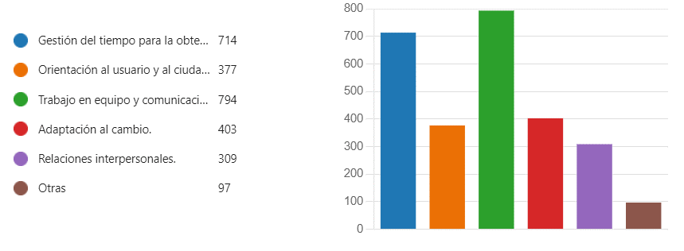

De las siguientes temáticas relacionadas con las competencias comportamentales aplicadas a nivel directivo o profesional con personal a cargo ¿en cuál considera que requiere prioritariamente capacitación?

De las siguientes temáticas relacionadas con las competencias comportamentales aplicadas a nivel directivo o profesional con personal a cargo ¿en cuál considera que requiere prioritariamente capacitación ?

De las siguientes temáticas relacionadas con el eje de Gestión del Conocimiento y la Innovación, indique en cuál requiere capacitación:

De las siguientes temáticas relacionadas con el eje de Creación de valor público, indique en cuál requiere capacitación

De las siguientes temáticas relacionadas con el eje de Transformación Digital indique en cuál requiere capacitación

De las siguientes temáticas relacionadas con el eje de Probidad y ética de lo público indique en cuál requiere capacitación

Antes de imprimir este documento… piense en el medio ambiente! Cualquier copia impresa de este documento se considera como COPIA NO CONTROLADA. LOS DATOS PROPORCIONADOS SERÁN TRATADOS DE ACUERDO A LA POLÌTICA DE TRATAMIENTO DE DATOS PERSONALES DEL ICBF Y A LA LEY 1581 DE 2012

